OEF 1 - Waardepropositie
OEFENING 1: Hoe dragen beide partijen bij aan de verschillende onderdelen van de waardepropositie?

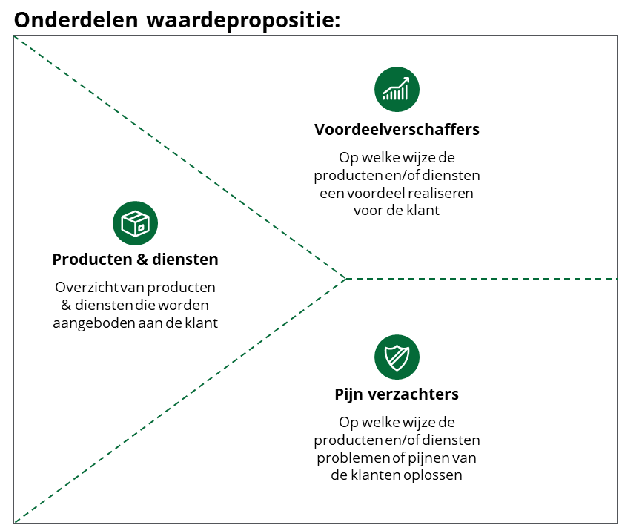
 | Bijdrage Partner 1 | Bijdrage Partner 2

 | Producten & diensten | Producten & diensten

 | … | …

 | Voordeelverschaffers | Voordeelverschaffers
 |  | …
 | …

 | Pijnverzachters | Pijnverzachters
 | Verwerking van groenafvalstromen | …
 | …

